大宗交易
 |  |  |  |  | 地上面积 | 单价
 |  |  |  | 兆泰国际中心 | 52838 | 56777
 |  |  |  | 光熙门独栋 | 6938 | 52757
 |  |  |  | 万科时代中心 | 67392 | 56057
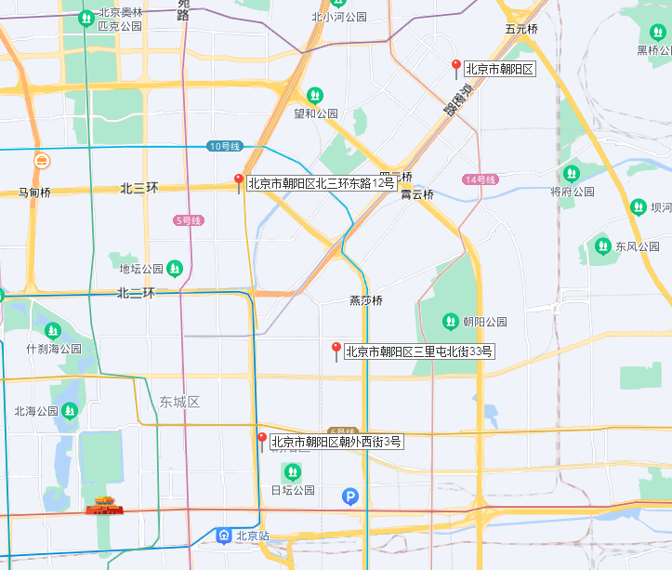

序号 | 月份 | 物业类型 | 项目 | 地理位置 | 成交金额 （亿元） | 地上面积 （平方米） | 单价/按地上面积（元） | 交易结构 | 卖方 | 买方 | 容积率 | 地下面积占比 | 总建筑面积 | 楼面单价
1 | 2021年1月 | 办公 | 丰科中心 | 丰台区 | 37.1 | 109000 | 33,940 | 境内股权 | 万科、金融街 | 平安不动产
2 | 2021年1月 | 工业 | 上地元中心 | 海淀区 | 28 | 114200 | 24,518 | 境内股权 | 北京首农 | 快手
3 | 2021年1月 | 公寓 | 辉盛阁国际公寓 | 朝阳区 | 20.48 | 37923 | 54,004 | 境内股权 | 星狮地产 | 铁狮门
4 | 2021年1月 | 酒店 | 北京通州北投希尔顿酒店 | 通州区 | 13 | 48000 | 27,083 | 资产交易 | 绿城地产 | 北投基金
5 | 2021年1月 | 办公 | 峯汇国际中心1号楼 | 昌平区 | 10.84 | 24252 | 44,697 | 资产交易 | 珠江地产 | 海科融通
6 | 2021年2月 | 办公 | 火炬大厦 | 海淀区 | 26.5 | 35940 | 73,734 | 境内股权 | 火炬科技 | 高和资本、金茂资本 |  | 0.25 | 48000 | 55208
7 | 2021年2月 | 办公 | 兆泰国际中心CDE座（80%股权） | 朝阳区 | 24 | 52838 | 56,777 | 境内股权 | 兆泰集团 | GLP 普洛斯资本 |  | 16.67% | 63406 | 47314
8 | 2021年2月 | 零售 | 五棵松华熙LIVE（50%股权） | 海淀区 | 25.64 |  |  | 境内股权 | 华熙集团 | 旭辉集团 | 1 |  | 60000 | 85466
9 | 2021年3月 | 办公 | 钻石大厦 | 海淀区 | 8.5 | 15776 | 53,879 | 境内股权 | 远洋资本 | ACR 安狮资产
10 | 2021年3月 | 办公 | 新世界燕京大厦 | 东城区 | 15.05 | 24205 | 62,177 | 资产交易 | 新世界地产 | 浩云科技 |  | 25.33% | 32414 | 46431 | 4630.5714286
11 | 2021年3月 | 办公 | 光熙门独栋 | 朝阳区 | 3.66 | 6938 | 52,757 | 境内股权 | 翰德集团 | 某能源企业
12 | 2021年4月 | 酒店 | 大地花园酒店 | 海淀区 | 6 | 15000 | 40,000 | 境内股权 | 海淀区国资委 | 翰同
13 | 2021年4月 | 办公 | 合景中心A座 | 通州区 | 16.74 | 28829 | 58,077 | 资产交易 | 合景泰富 | 农业银行
14 | 2021年4月 | 酒店 | 金方商贸大厦 | 丰台区 | 7.2 | 41900 | 17,184 | 资产交易 | 华天酒店 | 北京逸瑞商贸有限公司
15 | 2021年5月 | 办公 | IC Park 2号楼 | 海淀区 | 5.61 | 11645 | 48,158 | 资产交易 | 中关村集成电路设计发展 | 声讯控股
16 | 2021年5月 | 办公 | SK大厦 | 朝阳区 | 90.6 | 107627 | 84,180 | 境内股权 | SK集团 | 和谐健康保险 | 12.307255261 | 0.12 | 122430.06 | 74001 |  | 14 | 8745.0042857
17 | 2021年5月 | 零售 | 北京悦荟广场 | 昌平区 | 40 | 100030 | 40,000 | 境外股权 | 阿布扎比投资局、万科地产 | 博枫
18 | 2021年6月 | 综合体 | 北京来福士中心 | 东城区 | 43.3 | 110996 | 55,732 | 境内股权（70%） | 凯德 | 平安人寿 |  | 0.23 | 143865 | 42997
19 | 2021年7月 | 零售 | 世茂工三 | 朝阳区 | 16.45 | 41197 | 39,930 | 资产交易 | 北京产交所 | 北京卓睿物业管理有限公司 |  |  | 133200.52802 |  | 230000 | 55829.307959 | 0.7152173913
20 | 2021年7月 | 办公 | 鹰腾大厦 | 石景山区 | 20.00 | 49000 | 40,816 | 资产交易 | 华润置地 | 华鹰润金
21 | 2021年7月 | 公寓及酒店 | 中冀斯巴鲁酒店 | 大兴区 | 6.55 | 37002 | 17,702 | 境内股权 | 北京中冀兴旺汽车销售有限公司 | 宝利嘉普（深圳）实业有限公司
22 | 2021年7月 | 办公 | 兴创国际中心B座 | 大兴区 | 8.67 | 38464 | 22,547 | 资产交易 | 兴创投资有限公司 | 北京文投集团子公司
23 | 2021年7月 | 办公 | 艾迪城15号楼 | 顺义 | 8.75 | 45240 | 19,343 | 资产交易 | 江河控股 | 未披露
24 | 2021年7月 | 办公 | 佑安中心4号楼 | 丰台区 | 2.97 | 3507 | 84,688 | 资产交易 | 金茂集团 | 山东某能源企业 | 3.5 | 0.19 | 3506.47 | 84701
25 | 2021年8月 | 办公 | 京投万科西华府 | 丰台区 | 16.44 | 66158 | 24,847 | 资产交易 | 京投发展、万科 | 京投
26 | 2021年8月 | 办公 | 信威大厦 | 海淀区 | 3.08 | 11951 | 25,751 | 资产交易 | 江西省南昌市中级人民法院 | 科大讯飞
27 | 2021年9月 | 工业 | 石景山区西井路甲1号 | 石景山区 | 1.70 | 5382 | 31,587 | 资产交易 | 许昌市中级人民法院 | 河南资产管理有限公司
28 | 2021年9月 | 工业 | 万国数据17、18、19号数据中心 | 房山区 | 10.50 | 9671 | 108,567 | 境内股权 | 能通科技股份有限公司 | 万国数据
29 | 2021年9月 | 办公 | 德胜国际中心BE座 | 西城区 | 15.75 | 27765 | 56,726 | 境内股权 | 金融街控股 | 凯龙瑞

 | 佑安中心
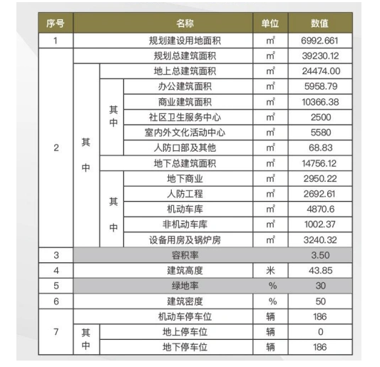
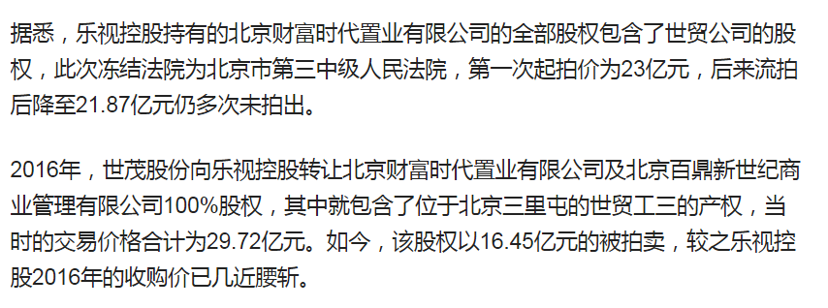

 |  |  |  |  |  |  | 0.19353394181

